Datos personales
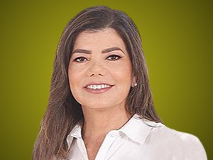

Nombres: | Karen Gardenia
Apellidos: | Noblecilla Quintana
Facebook: | https://www.facebook.com/knoblecillaquimtana/
Twitter:
Descripción:

